DESGLOSE DE TRABAJO
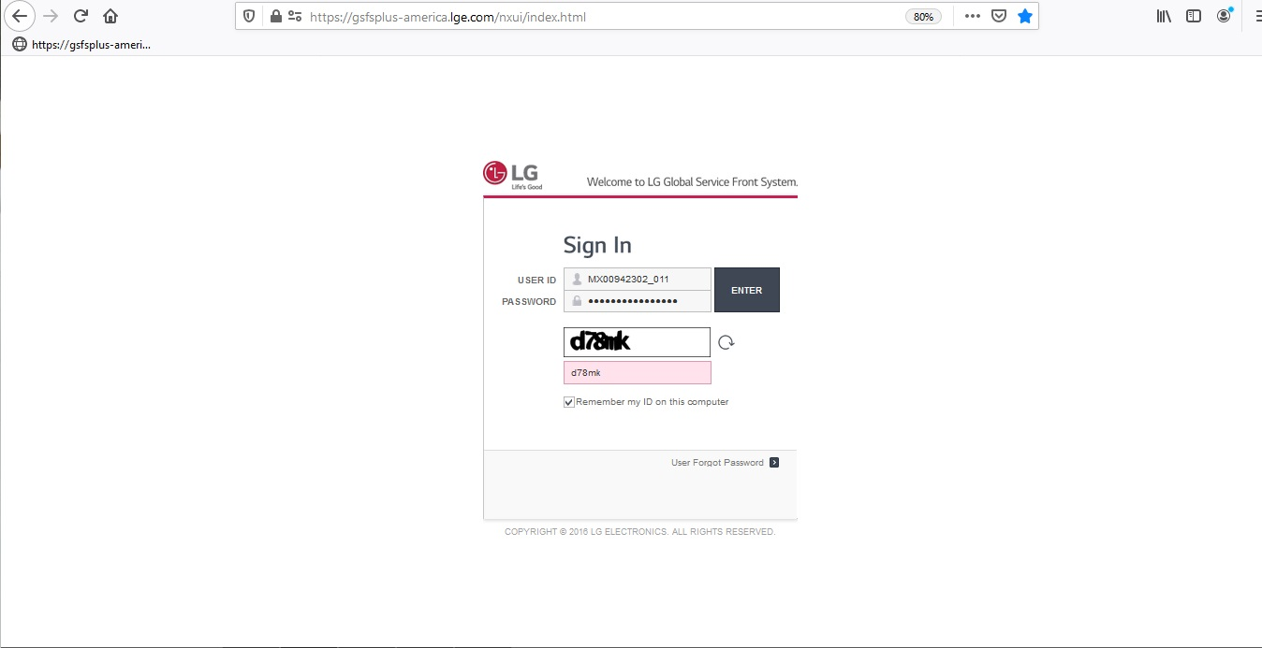
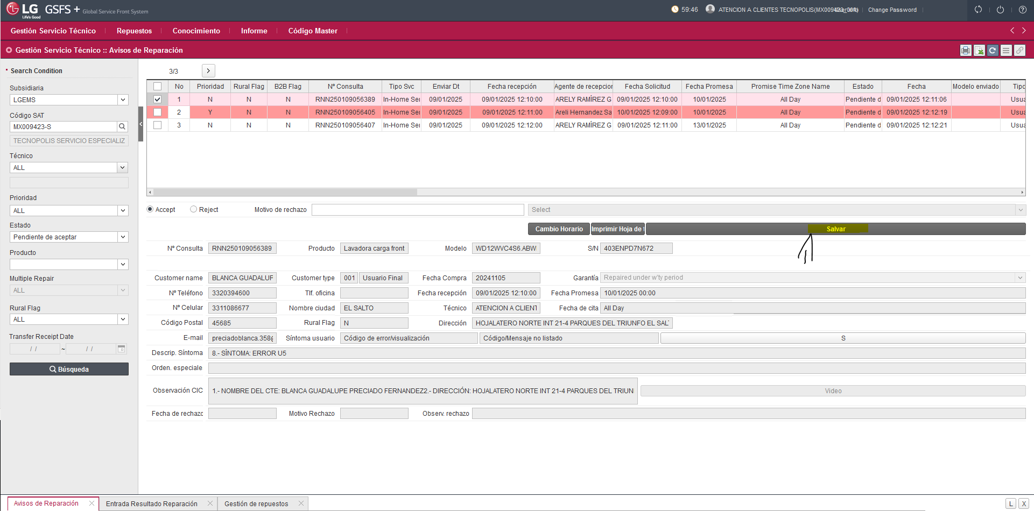
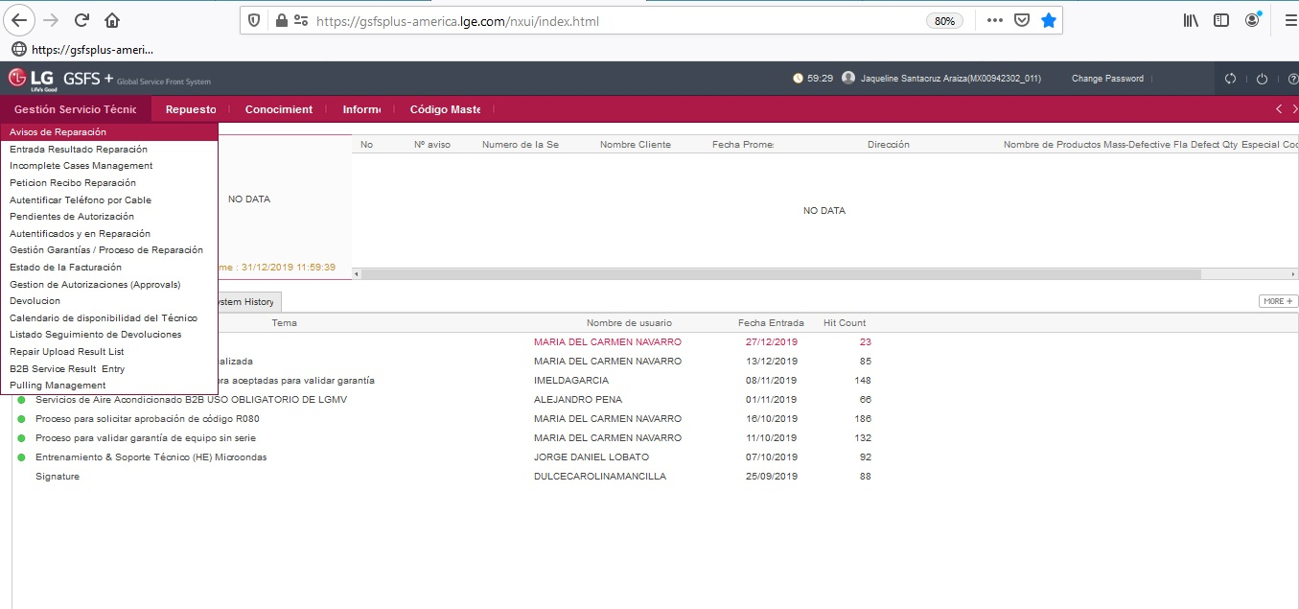
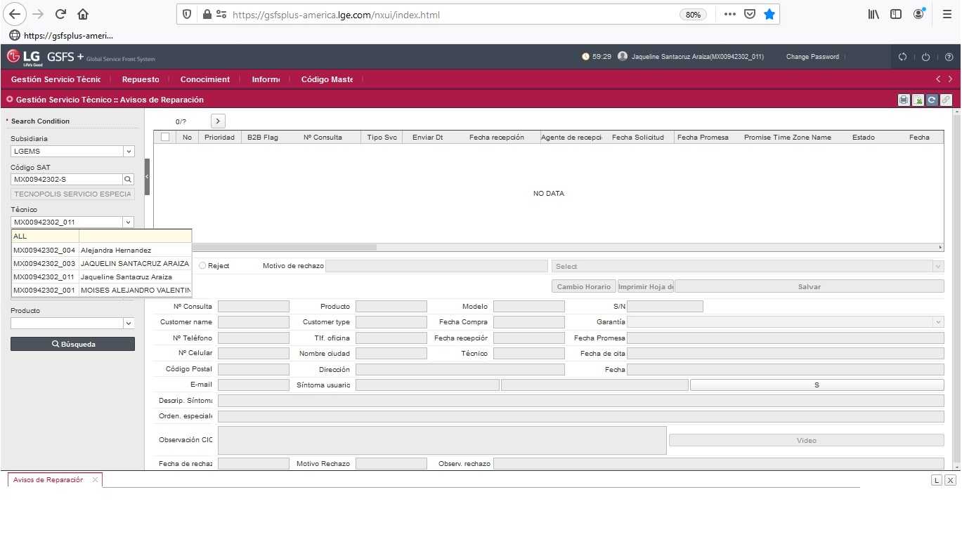
Sabado, 04 de Enero 2020 |  |  | H 091 Recepcion de Folios Portal LG
# | PASOS PRINCIPALES | PUNTOS CLAVE | RAZONES DE LOS PUNTOS CLAVE
 |  | Seguridad Productividad Calidad Costo Medio Ambiente
NOTA: Debe revisarse cada 30 minutos el portal (SOLO TIENES UNA HORA PARA ACEPTARLO EN BASE A LA HORA DE LA FECHA DE RECEPCION) SE RECIBEN L a V 9 a 6, Sabado 9 a 2.
1 | Ingresa a sistema GSFS | link: https://gsfsplus-america.lge.com/nxui/index.html | Usuario y Contraseña deberas solicitarla al ejecutivo de la cuenta LG, para evitar errores
 |  | Usuario: De acuerdo a tu area
 |  | Contraseña: De acuerdo a tu area
 |  | En caso de que no dejar entrar al portal en el primer intento informar de inmediato a Ejecutivo | En el portal de GSFS si colocamos mas de 1 vez erroneamente la contraseña o el usuario se bloqueara la pagina, ejecutivo revisara que tiene mal y dara acceso sin errores
2 | Ingresa a la ventana Avisos de reparacion | 1.- Gestión servicio técnico/Avisos de reparación '-En tecnico: ALL -En estado: Pendiente de aceptar -Da clic en "Busqueda" -Selecciona RNN ◘ | No podemos dejar mas de 2 hras un folio sin aceptar o rechazar
3 | Documenta folios en consecutivo (Documenta todos los Folios que tengas pendientes de aceptar) | -Tecnoserver/3 administracion/ LG /Folio LG/ FOLIOS RECIBIDOS LG 2020 -Mantén orden de menor a mayor, anotar servicios aceptados -Llena los campos que te pide el formato de excel tomando la informacion, del FOLIO RNN. Fecha, Municipio, Modelo, Falla | Llevar el control de los folios que tenemos pendientes por abrir
4 | Acepta el o los RNN en portal | -Selecciona el check del folio o los folios a recibir - Da click en salvar (Los folios desapareceran de la ventana), Todos los Folios se aceptan en caso de que algun servicio no se tenga que atender se procesara cancelacion una vez aceptado (REVISA H092 Solicitud de cancelacion folios LG) | Evitar tener que atender una zona que no cubrimos

APOYO VISUAL
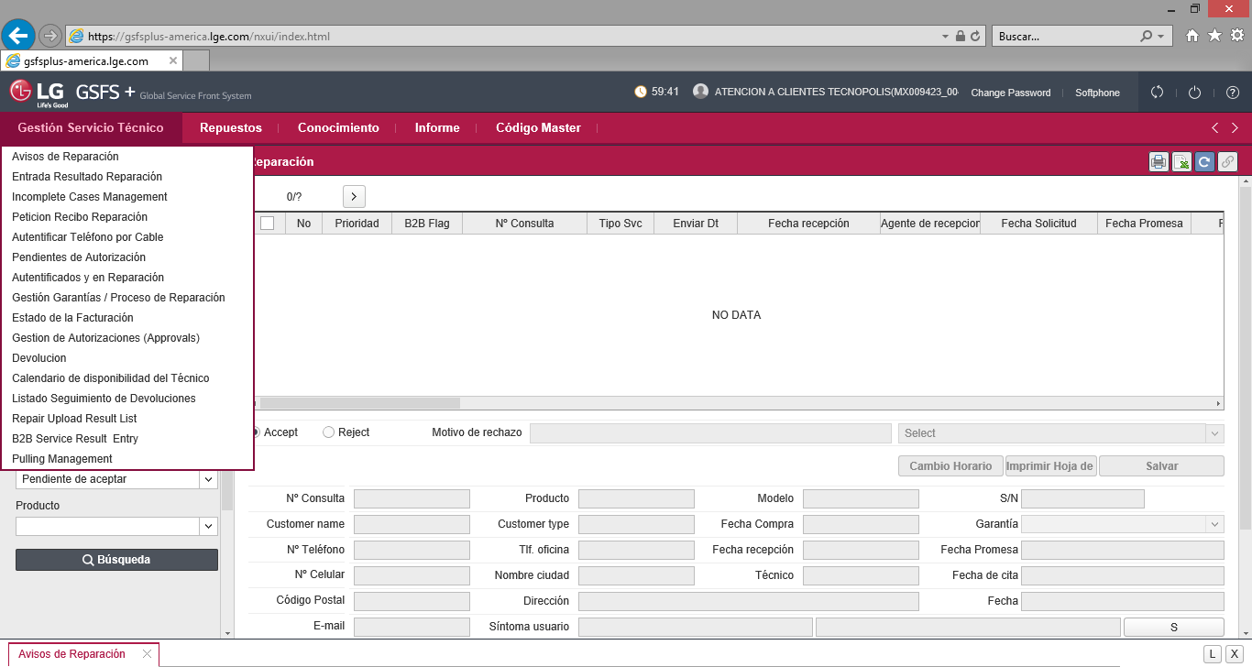
√

1._ Da click en avisos de reparacion

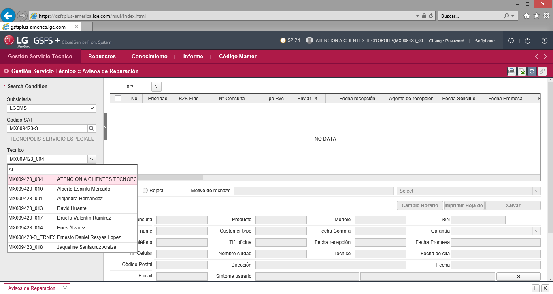

2._ Selecciona el tecnico ALL para que aparezcan todos los Folios

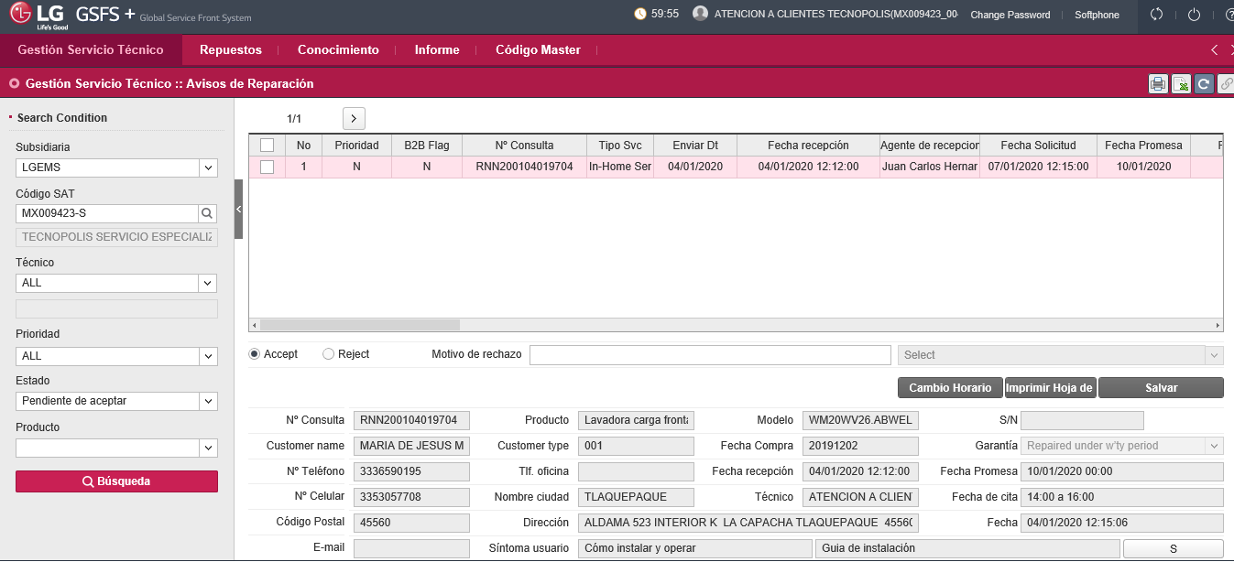

3.- Cambia el estado de los folios a revisar cambialo a pendiente de aceptar

4.-Da click en busqueda

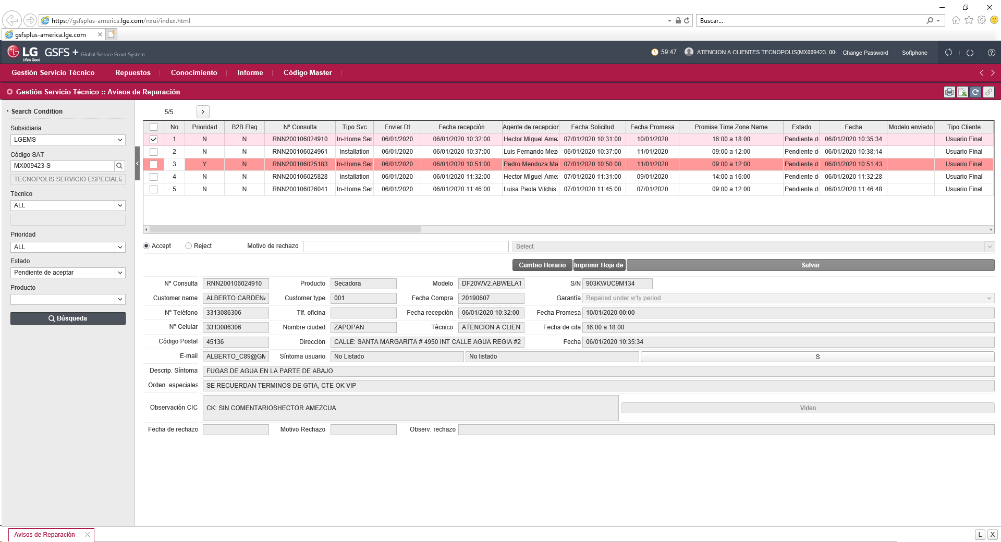

5.-Seleccióna el o los Folios por aceptar, (RECUERDA DOCUMENTAR PRIMERO EL EXCEL)

 | 6.-Da click en salvar (Los folios desapareceran de la ventana)

